⑤現地調査票提出注意点
調査票提出にあたっての注意点
クロスチェック委員会における現地調査の調査票
...
 | 採水員立会いの有無 |  |  |  |  |  |  |  | 有 |  |  | 現地調査日： |  |  |  |  | 平成 |  |  | 22 |  | 年 |  | 9 |  |  | 月 |  | 8 |  | 日 |  | （火） |  |  | 曜日

 | 浄化槽管理者への聞き取り |  |  |  |  |  |  |  | 不可 |  |  | 現地調査実施者： |  |  |  |  |  |  | 筑後 |  |  |  | 検査センター |  |  |  |  |  |  |  |  |  |  |  |  | 検査員名 |  |  |  |  |  | ○○ 一郎
...
有・無などの文字を消し、委員会へ提出する
 | 確認種類 | 処理方式 |  |  |  |  |  |  |  |  |  | 浄化槽管理者 |  |  |  |  | 1234 |  |  |  |  |  |  |  |  |  |  |  |  |  |  |  |  |  |  |  |  |  |  | 〒 |  |  |  |  |  | －
...
 | 依頼NO | 1234 |  |  |  |  |  |  |  |  |  | 管理者住所
...
 | 試料持込日 | 平成 | 22 | 年 | 10 | 月 | 10 | 日 |  |  |  | 設置場所 |  |  |  |  | ○○市
浄化槽管理者名、郵便番号、住所などの文字を消し、委員会へ提出する。
なお、浄化槽管理者名は、依頼NOを記載し、設置場所は市町村のみの表記とする。
 | 事業者名 | （有）○△□浄化槽管理センター |  |  |  |  |  |  |  |  |  | 建築用途 |  |  |  |  | 店舗・共同住宅

 |  | ○○○○ |  |  |  |  |  |  |  |  |  | メーカー |  |  |  |  | フジクリーン
...
 |  | 平成 | 22 | 年 | 2 | 月 | 5 | 日 |  |  |  | 処理方式 |  |  |  |  | 単独 |  |  | 分離接触ばっ気方式 |  |  |  |  |  |  |  |  |  |  |  |  |  |  |  |  |  |  |  |  |  |  |  |  |  |  | 3次槽
...
 |  | 晴れ |  |  |  |  |  |  |  |  |  | 処理対象人員 |  |  |  |  |  |  |  |  |  |  |  |  |  |  |  |  |  | 50 |  | 人 |  |  | 槽
...
 |  | 側溝 |  |  |  |  |  |  |  |  |  | 実使用人員 |  |  |  |  |  |  |  |  |  |  |  |  |  |  |  |  |  |  |  | 人 |  |  |  |  | 3 |  |  |  |  | 世帯
...
 |  |  |  |  |  |  |  |  |  |  |  |  |  |  |  |  |  |  |  |  |  |  |  |  | （ |  | 男 |  |  |  |  | 人 |  |  | ・ |  | 女 |  |  |  |  | 人 |  | ）
...
 |  |  |  |  |  |  |  |  |  |  |  | 過去の検査結果
...
 |  |  |  |  |  |  |  |  |  |  |  | 21 |  | 年 | 10 | 月 |  | 20 |  |  | 年 |  | 10 |  |  | 月 |  |  | 19 |  | 年 |  |  | 10 |  | 月 |  |  | 18 |  | 年 |  | 10 |  | 月
...
各水質検査実施時の試料採取者を表記する （採水員もしくは●検査員）
 |  |  |  |  |  |  |  |  |  |  |  | 7.7 |  |  |  |  |  | 7.3 |  |  |  |  |  |  |  |  |  |  | 7.1 |  |  |  |  |  |  |  |  |  | 7.3
...
 |  |  |  |  |  |  |  |  |  |  |  | － |  |  |  |  |  | － |  |  |  |  |  |  |  |  |  |  | － |  |  |  |  |  |  |  |  |  | －
...
 |  |  |  |  |  |  |  |  |  |  |  | 30以上 |  |  |  |  |  | 30以上 |  |  |  |  |  |  |  |  |  |  | 30以上 |  |  |  |  |  |  |  |  |  | 30以上
...
 |  |  |  |  |  |  |  |  |  |  |  | 95 |  |  |  |  |  | 97 |  |  |  |  |  |  |  |  |  |  | 80 |  |  |  |  |  |  |  |  |  | 89
...
 |  |  |  |  |  |  |  |  |  |  |  | 3.0 |  |  |  |  |  | 4.0 |  |  |  |  |  |  |  |  |  |  | 2.0 |  |  |  |  |  |  |  |  |  | 1.0未満

 |  |  |  |  |  |  |  |  |  |  |  | ●検査員 |  |  |  |  |  | 採水員 |  |  |  |  |  |  |  |  |  |  | 採水員 |  |  |  |  |  |  |  |  |  | 採水員
...
 |  |  |  |  |  |  |  |  |  |  |  |  |  |  |  |  |  |  |  |  |  |  |  |  |  |  |  | 不明

 |  |  |  |  |  |  |  |  |  |  |  |  |  |  |  |  |  |  |  |  |  |  |  |  |  |  |  | 不明

 |  |  |  |  |  |  |  |  |  |  |  |  |  |  |  |  |  |  |  |  |  |  |  |  |  |  |  | 不明 |  |  |  |  |  |  |  |  |  | (その状況 )

 |  |  |  |  |  |  |  |  |  |  |  |  |  |  |  |  |  |  |  |  |  |  |  |  |  |  |  | 不明 |  |  |  |  |  |  |  |  |  | (その状況 )
...
異常の有無などの文字を消し、委員会へ提出する
...
異常の有無などの文字を消し、委員会へ提出する
異常の有無などの文字を消し、委員会へ提出する
...
 |  |  |  |  |  |  |  |  |  | 異常の有無有：× 無：○ | 写真 |  | 検査項目

 |  |  |  |  |  |  |  |  |  | ○ |  |  | 各槽の水位の状況

 |  |  |  |  |  |  |  |  |  | × | 有 |  | マンホール上部からの雨水の流入の有無

 |  |  |  |  |  |  |  |  |  | ○ |  |  | 嵩上げカラー継ぎ目からの雨水の流入の有無

 |  |  |  |  |  |  |  |  |  | ○ |  |  | 放流先からの逆流痕跡の有無（沈殿槽・消毒槽等）

 |  |  |  |  |  |  |  |  |  | ○ |  |  | 放流先の水位と放流管底の差（見られる範囲で）
...

⑥現地調査票（提出用）記載例
現地調査票（提出用）記載例
クロスチェック委員会における現地調査の調査票
...
 | 採水員立会いの有無

 | 浄化槽管理者への聞き取り
...
 | 確認種類 | 処理方式
...
 | 依頼NO | 1234
...
 | 試料持込日 | 平成 | 22 | 年 | 10 | 月 | 10

 | 事業者名 | （有）○△□浄化槽管理センター
...

⑦写真等添付票記載例
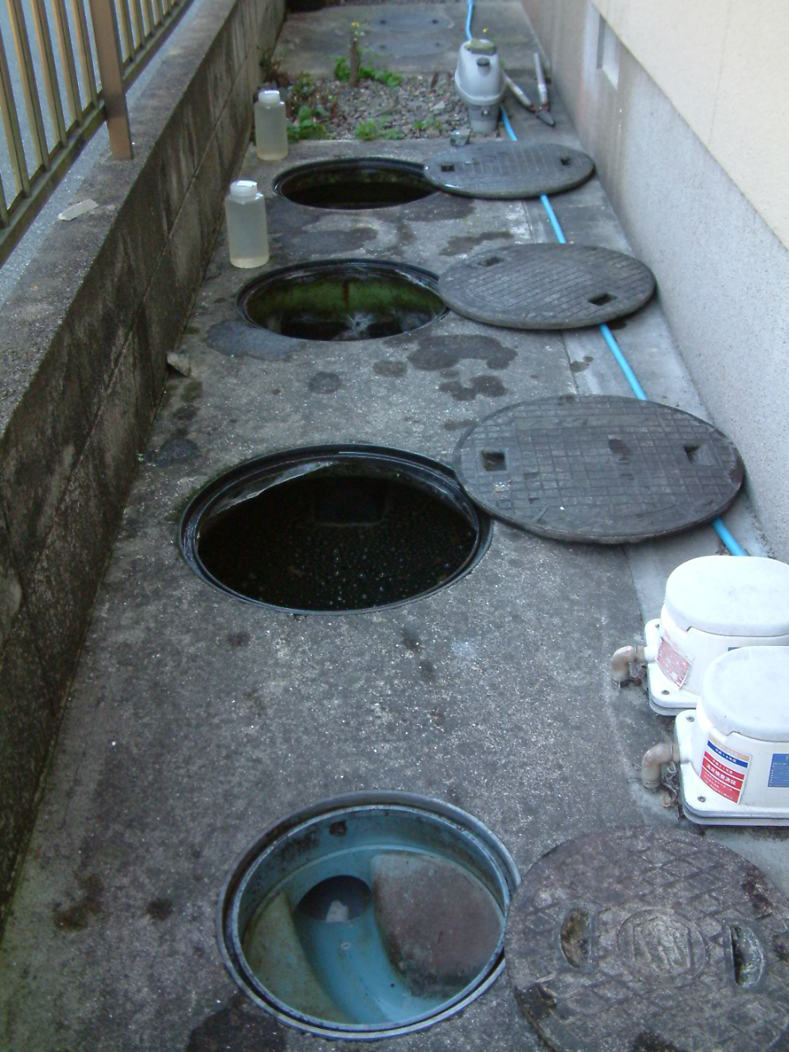
写真等添付票 記載(問題箇所がない場合)例
クロスチェック委員会における現地調査の写真等添付票
筑後 事例 |  |  |  | 1
平成 | 23 | 年 | 1 | 月 | 11 | 日
現地調査実施者 |  |  |  | 筑後
依頼NO |  |  |  | 11111
浄化槽上部の全景がわかる写真など

